年代別
東京都年代別罹患者累計（3/27～5/3）
10歳未満 | 60
10代 | 69
20代 | 756
30代 | 790
40代 | 700
50代 | 675
60代 | 442
70代 | 395
80代 | 267
90代 | 134
100歳以上 | 2
不明 | 19

死者数
東京都年代別死者数（2/24～5/3）
10代未満 | 0
10代 | 0
20代 | 0
30代 | 0
40代 | 1
50代 | 5
60代 | 17
70代 | 34
80代 | 37
90代以上 | 22
非公開 | 28

縦棒
罹患者人口比（～5/2）
 | ～3/31 | ～4/2 | ～4/3 | ～4/4 | ～4/5 | ～4/6 | ～4/7 | ～4/8 | ～4/9 | ～4/10 | ～4/11 | ～4/12
港区 | 0.0150% | 0.0192% | 0.0223% | 0.0257% | 0.0319% | 0.0334% | 0.0342% | 0.0411% | 0.0484% | 0.0549% | 0.0595% | 0.0606%
新宿区 | 0.0063% | 0.0103% | 0.0109% | 0.0112% | 0.0172% | 0.0206% | 0.0229% | 0.0241% | 0.0284% | 0.0381% | 0.0398% | 0.0470%
渋谷区 | 0.0077% | 0.0102% | 0.0111% | 0.0136% | 0.0157% | 0.0166% | 0.0174% | 0.0208% | 0.0225% | 0.0272% | 0.0293% | 0.0344%
中央区 | 0.0113% | 0.0113% | 0.0119% | 0.0125% | 0.0148% | 0.0166% | 0.0172% | 0.0184% | 0.0184% | 0.0196% | 0.0208% | 0.0214%
中野区 | 0.0044% | 0.0055% | 0.0070% | 0.0085% | 0.0096% | 0.0120% | 0.0126% | 0.0134% | 0.0146% | 0.0155% | 0.0181% | 0.0193%
目黒区 | 0.0073% | 0.0101% | 0.0118% | 0.0139% | 0.0146% | 0.0153% | 0.0170% | 0.0177% | 0.0188% | 0.0195% | 0.0202% | 0.0219%
墨田区 | 0.0019% | 0.0026% | 0.0037% | 0.0041% | 0.0041% | 0.0041% | 0.0052% | 0.0052% | 0.0078% | 0.0089% | 0.0093% | 0.0096%
世田谷区 | 0.0047% | 0.0071% | 0.0084% | 0.0099% | 0.0111% | 0.0120% | 0.0126% | 0.0132% | 0.0156% | 0.0184% | 0.0203% | 0.0208%
千代田区 | 0.0045% | 0.0061% | 0.0061% | 0.0076% | 0.0091% | 0.0106% | 0.0136% | 0.0136% | 0.0136% | 0.0151% | 0.0151% | 0.0166%
豊島区 | 0.0030% | 0.0043% | 0.0047% | 0.0057% | 0.0067% | 0.0067% | 0.0090% | 0.0103% | 0.0130% | 0.0150% | 0.0163% | 0.0163%
品川区 | 0.0058% | 0.0070% | 0.0073% | 0.0092% | 0.0099% | 0.0099% | 0.0119% | 0.0136% | 0.0136% | 0.0170% | 0.0203% | 0.0218%
台東区 | 0.0072% | 0.0110% | 0.0119% | 0.0129% | 0.0138% | 0.0148% | 0.0153% | 0.0167% | 0.0191% | 0.0201% | 0.0220% | 0.0224%
杉並区 | 0.0048% | 0.0058% | 0.0063% | 0.0075% | 0.0096% | 0.0102% | 0.0114% | 0.0130% | 0.0131% | 0.0145% | 0.0157% | 0.0157%
文京区 | 0.0017% | 0.0017% | 0.0025% | 0.0030% | 0.0034% | 0.0034% | 0.0042% | 0.0051% | 0.0068% | 0.0085% | 0.0093% | 0.0097%
練馬区 | 0.0027% | 0.0034% | 0.0046% | 0.0053% | 0.0057% | 0.0062% | 0.0065% | 0.0065% | 0.0070% | 0.0073% | 0.0081% | 0.0079%
葛飾区 | 0.0013% | 0.0031% | 0.0035% | 0.0040% | 0.0042% | 0.0057% | 0.0064% | 0.0064% | 0.0075% | 0.0077% | 0.0097% | 0.0097%
府中市 | 0.0004% | 0.0004% | 0.0004% | 0.0004% | 0.0004% | 0.0004% | 0.0004% | 0.0019% | 0.0023% | 0.0023% | 0.0038% | 0.0038%
大田区 | 0.0020% | 0.0024% | 0.0026% | 0.0038% | 0.0050% | 0.0059% | 0.0061% | 0.0069% | 0.0070% | 0.0078% | 0.0088% | 0.0089%
江東区 | 0.0019% | 0.0023% | 0.0025% | 0.0027% | 0.0042% | 0.0042% | 0.0044% | 0.0050% | 0.0075% | 0.0085% | 0.0098% | 0.0098%
北区 | 0.0011% | 0.0020% | 0.0020% | 0.0025% | 0.0028% | 0.0028% | 0.0031% | 0.0037% | 0.0045% | 0.0048% | 0.0054% | 0.0056%
多摩市 | 0.0000% | 0.0000% | 0.0000% | 0.0000% | 0.0000% | 0.0000% | 0.0000% | 0.0000% | 0.0000% | 0.0000% | 0.0034% | 0.0034%
荒川区 | 0.0009% | 0.0014% | 0.0014% | 0.0023% | 0.0027% | 0.0032% | 0.0032% | 0.0032% | 0.0037% | 0.0046% | 0.0050% | 0.0059%
江戸川区 | 0.0012% | 0.0016% | 0.0016% | 0.0019% | 0.0022% | 0.0023% | 0.0023% | 0.0026% | 0.0030% | 0.0036% | 0.0056% | 0.0062%
狛江市 | 0.0000% | 0.0000% | 0.0036% | 0.0036% | 0.0036% | 0.0036% | 0.0036% | 0.0060% | 0.0060% | 0.0072% | 0.0084% | 0.0084%
西東京市 | 0.0039% | 0.0044% | 0.0044% | 0.0044% | 0.0048% | 0.0044% | 0.0044% | 0.0048% | 0.0048% | 0.0048% | 0.0053% | 0.0053%
板橋区 | 0.0007% | 0.0015% | 0.0022% | 0.0026% | 0.0034% | 0.0039% | 0.0041% | 0.0051% | 0.0055% | 0.0063% | 0.0065% | 0.0079%
足立区 | 0.0012% | 0.0016% | 0.0018% | 0.0029% | 0.0032% | 0.0037% | 0.0040% | 0.0041% | 0.0048% | 0.0051% | 0.0064% | 0.0066%
清瀬市 | 0.0000% | 0.0000% | 0.0000% | 0.0013% | 0.0013% | 0.0013% | 0.0013% | 0.0013% | 0.0027% | 0.0040% | 0.0040% | 0.0067%
調布市 | 0.0004% | 0.0004% | 0.0004% | 0.0013% | 0.0017% | 0.0017% | 0.0021% | 0.0025% | 0.0033% | 0.0038% | 0.0050% | 0.0050%
三鷹市 | 0.0036% | 0.0036% | 0.0036% | 0.0042% | 0.0042% | 0.0042% | 0.0047% | 0.0062% | 0.0062% | 0.0062% | 0.0068% | 0.0068%
小金井市 | 0.0008% | 0.0016% | 0.0016% | 0.0016% | 0.0024% | 0.0024% | 0.0032% | 0.0040% | 0.0040% | 0.0064% | 0.0064% | 0.0064%
羽村市 | 0.0055% | 0.0055% | 0.0055% | 0.0055% | 0.0055% | 0.0055% | 0.0055% | 0.0092% | 0.0092% | 0.0092% | 0.0092% | 0.0092%
稲城市 | 0.0011% | 0.0033% | 0.0033% | 0.0033% | 0.0033% | 0.0033% | 0.0033% | 0.0033% | 0.0033% | 0.0044% | 0.0044% | 0.0044%
武蔵野市 | 0.0020% | 0.0027% | 0.0027% | 0.0027% | 0.0027% | 0.0040% | 0.0034% | 0.0034% | 0.0034% | 0.0040% | 0.0047% | 0.0047%
町田市 | 0.0014% | 0.0023% | 0.0023% | 0.0025% | 0.0032% | 0.0037% | 0.0037% | 0.0046% | 0.0046% | 0.0046% | 0.0048% | 0.0051%
東久留米市 | 0.0009% | 0.0009% | 0.0017% | 0.0017% | 0.0017% | 0.0017% | 0.0017% | 0.0017% | 0.0017% | 0.0026% | 0.0026% | 0.0043%
日野市 | 0.0016% | 0.0021% | 0.0021% | 0.0032% | 0.0032% | 0.0042% | 0.0042% | 0.0042% | 0.0047% | 0.0053% | 0.0058% | 0.0058%
あきる野市 | 0.0000% | 0.0000% | 0.0000% | 0.0000% | 0.0012% | 0.0012% | 0.0012% | 0.0012% | 0.0012% | 0.0012% | 0.0012% | 0.0012%
国分寺市 | 0.0000% | 0.0000% | 0.0000% | 0.0000% | 0.0000% | 0.0000% | 0.0000% | 0.0016% | 0.0023% | 0.0023% | 0.0023% | 0.0023%
小平市 | 0.0005% | 0.0010% | 0.0015% | 0.0015% | 0.0015% | 0.0015% | 0.0015% | 0.0025% | 0.0031% | 0.0031% | 0.0031% | 0.0031%
国立市 | 0.0000% | 0.0000% | 0.0000% | 0.0000% | 0.0000% | 0.0000% | 0.0000% | 0.0000% | 0.0027% | 0.0027% | 0.0027% | 0.0027%
立川市 | 0.0000% | 0.0000% | 0.0000% | 0.0000% | 0.0011% | 0.0011% | 0.0017% | 0.0017% | 0.0028% | 0.0028% | 0.0044% | 0.0044%
昭島市 | 0.0000% | 0.0000% | 0.0009% | 0.0009% | 0.0018% | 0.0018% | 0.0027% | 0.0027% | 0.0027% | 0.0027% | 0.0027% | 0.0027%
東大和市 | 0.0012% | 0.0012% | 0.0012% | 0.0012% | 0.0012% | 0.0024% | 0.0024% | 0.0036% | 0.0036% | 0.0047% | 0.0047% | 0.0047%
八王子市 | 0.0007% | 0.0007% | 0.0009% | 0.0010% | 0.0016% | 0.0016% | 0.0017% | 0.0019% | 0.0019% | 0.0023% | 0.0026% | 0.0028%
東村山市 | 0.0000% | 0.0000% | 0.0000% | 0.0007% | 0.0007% | 0.0007% | 0.0007% | 0.0007% | 0.0007% | 0.0007% | 0.0007% | 0.0007%
武蔵村山市 | 0.0000% | 0.0000% | 0.0000% | 0.0014% | 0.0014% | 0.0014% | 0.0014% | 0.0014% | 0.0014% | 0.0014% | 0.0014% | 0.0014%
青梅市 | 0.0008% | 0.0008% | 0.0008% | 0.0008% | 0.0008% | 0.0008% | 0.0008% | 0.0008% | 0.0008% | 0.0008% | 0.0015% | 0.0015%
福生市 | 0.0000% | 0.0000% | 0.0000% | 0.0000% | 0.0000% | 0.0000% | 0.0000% | 0.0000% | 0.0000% | 0.0000% | 0.0000% | 0.0000%

ファンチャート
 | 調布市 | 府中市 | 板橋区 | 小金井市 | 葛飾区 | 新宿区 | 小平市 | 文京区 | 荒川区 | 足立区 | 豊島区 | 江東区
～3/31 | 100.0% | 100.0% | 100.0% | 100.0% | 100.0% | 100.0% | 100.0% | 100.0% | 100.0% | 100.0% | 100.0% | 100.0%
～4/1 | 100.0% | 100.0% | 150.0% | 200.0% | 233.3% | 136.4% | 200.0% | 100.0% | 100.0% | 125.0% | 111.1% | 120.0%
～4/2 | 100.0% | 100.0% | 225.0% | 200.0% | 233.3% | 163.6% | 200.0% | 100.0% | 150.0% | 137.5% | 144.4% | 120.0%
～4/3 | 100.0% | 100.0% | 325.0% | 200.0% | 266.7% | 172.7% | 300.0% | 150.0% | 150.0% | 150.0% | 155.6% | 130.0%
～4/4 | 300.0% | 100.0% | 375.0% | 200.0% | 300.0% | 177.3% | 300.0% | 175.0% | 250.0% | 250.0% | 188.9% | 140.0%
～4/5 | 400.0% | 100.0% | 500.0% | 300.0% | 316.7% | 272.7% | 300.0% | 200.0% | 300.0% | 275.0% | 222.2% | 220.0%
～4/6 | 400.0% | 100.0% | 575.0% | 300.0% | 433.3% | 327.3% | 300.0% | 200.0% | 350.0% | 312.5% | 222.2% | 220.0%
～4/7 | 500.0% | 100.0% | 600.0% | 400.0% | 483.3% | 363.6% | 300.0% | 250.0% | 350.0% | 337.5% | 300.0% | 230.0%
～4/8 | 600.0% | 500.0% | 750.0% | 500.0% | 483.3% | 381.8% | 500.0% | 300.0% | 350.0% | 350.0% | 344.4% | 260.0%
～4/9 | 800.0% | 600.0% | 800.0% | 500.0% | 566.7% | 450.0% | 600.0% | 400.0% | 400.0% | 412.5% | 433.3% | 390.0%
～4/10 | 900.0% | 600.0% | 925.0% | 800.0% | 583.3% | 604.5% | 600.0% | 500.0% | 500.0% | 437.5% | 500.0% | 440.0%
～4/11 | 1200.0% | 1000.0% | 950.0% | 800.0% | 733.3% | 631.8% | 600.0% | 550.0% | 550.0% | 550.0% | 544.4% | 510.0%

人口
 |  |  | 東 京 都 の 人 口 （推 計）

 | この表は、５年ごとに行われる国勢調査の間の時点における各月の人口を把握するため、平成２７年１０月１日
 | 現在の国勢調査人口（確報値）を基準とし、これに毎月の住民基本台帳人口の増減数を加えて推計したものです。
 | 人口総数に対する割合は、四捨五入しているため個々の数を合計しても必ずしも総数に一致しません。
 | なお、世帯数については、国勢調査と住民基本台帳上との世帯の定義に若干の相違があるので、参考値として
 | 掲げました。

 |  |  |  |  |  |  |  | 令和２年３月１日現在
地域 |  | 人 口 |  |  | 性比(女100 | 人口総数 | 面積 | 人口密度 | 前月人口 | ＜参考値＞
 |  |  |  |  | に対する男 | に対する | （ｋ㎡）
 |  | 総数 | 男 | 女 | の割合） | 割合（％） | 注1） | (1ｋ㎡当たり) | との増減 | 世帯数

総数 |  | 13,951,791 | 6,858,516 | 7,093,275 | 96.7 | 100.00 | 2,194.07 | 6,359 | △1,786 | 7,120,041

 | 区部 | 9,656,295 | 4,740,358 | 4,915,937 | 96.4 | 69.21 | 627.57 | 15,387 | △45 | 5,131,736
 | 市部 | 4,214,303 | 2,076,822 | 2,137,481 | 97.2 | 30.21 | 783.95 | 5,376 | △1,659 | 1,953,137
 | 郡部 | 56,265 | 28,132 | 28,133 | 100.0 | 0.40 | 375.86 | 150 | △56 | 22,203
 | 島部 | 24,928 | 13,204 | 11,724 | 112.6 | 0.18 | 406.69 | 61 | △26 | 12,965

区部 |  | 9,656,295 | 4,740,358 | 4,915,937 | 96.4 | 69.21 | 627.57 | 15,387 | △45 | 5,131,736

 | 千代田区 | 66,080 | 33,320 | 32,760 | 101.7 | 0.47 | 11.66 | 5,667 | 52 | 37,645
 | 中央区 | 168,553 | 80,561 | 87,992 | 91.6 | 1.21 | 10.21 | 16,509 | 233 | 92,968
 | 港区 | 260,535 | 122,888 | 137,647 | 89.3 | 1.87 | 20.37 | 12,790 | 141 | 139,492
 | 新宿区 | 349,101 | 174,945 | 174,156 | 100.5 | 2.50 | 18.22 | 19,160 | △559 | 217,208
 | 文京区 | 236,043 | 113,786 | 122,257 | 93.1 | 1.69 | 11.29 | 20,907 | 90 | 130,170

 | 台東区 | 209,463 | 107,584 | 101,879 | 105.6 | 1.50 | 10.11 | 20,718 | 136 | 122,368
 | 墨田区 | 270,218 | 133,944 | 136,274 | 98.3 | 1.94 | 13.77 | 19,624 | 35 | 143,391
 | 江東区 | 519,652 | 255,838 | 263,814 | 97.0 | 3.72 | 40.16 | 12,940 | 284 | 261,196
 | 品川区 | 412,861 | 203,869 | 208,992 | 97.5 | 2.96 | 22.84 | 18,076 | 563 | 229,381
 | 目黒区 | 287,741 | 136,033 | 151,708 | 89.7 | 2.06 | 14.67 | 19,614 | 58 | 152,945

 | 大田区 | 739,548 | 368,555 | 370,993 | 99.3 | 5.30 | 60.83 | 12,158 | 6 | 393,617
 | 世田谷区 | 939,669 | 444,544 | 495,125 | 89.8 | 6.74 | 58.05 | 16,187 | 281 | 490,127
 | 渋谷区 | 235,148 | 113,174 | 121,974 | 92.8 | 1.69 | 15.11 | 15,562 | 46 | 142,886
 | 中野区 | 342,623 | 172,725 | 169,898 | 101.7 | 2.46 | 15.59 | 21,977 | 63 | 209,752
 | 杉並区 | 585,632 | 281,905 | 303,727 | 92.8 | 4.20 | 34.06 | 17,194 | △70 | 328,540

 | 豊島区 | 300,613 | 150,474 | 150,139 | 100.2 | 2.15 | 13.01 | 23,106 | △500 | 185,236
 | 北区 | 354,171 | 176,205 | 177,966 | 99.0 | 2.54 | 20.61 | 17,184 | △284 | 190,910
 | 荒川区 | 218,826 | 107,786 | 111,040 | 97.1 | 1.57 | 10.16 | 21,538 | △81 | 109,876
 | 板橋区 | 583,467 | 285,098 | 298,369 | 95.6 | 4.18 | 32.22 | 18,109 | △59 | 314,380
 | 練馬区 | 742,840 | 358,888 | 383,952 | 93.5 | 5.32 | 48.08 | 15,450 | 120 | 361,020

 | 足立区 | 683,360 | 341,320 | 342,040 | 99.8 | 4.90 | 53.25 | 12,833 | △53 | 335,034
 | 葛飾区 | 454,910 | 227,035 | 227,875 | 99.6 | 3.26 | 34.80 | 13,072 | 31 | 216,865
 | 江戸川区 | 695,241 | 349,881 | 345,360 | 101.3 | 4.98 | 49.90 | 13,933 | △578 | 326,729

 |  |  | 東 京 都 の 人 口 （推 計） －続－

 |  |  |  |  |  |  |  | 令和２年３月１日現在
地域 |  | 人 口 |  |  | 性比(女100 | 人口総数 | 面積 | 人口密度 | 前月人口 | ＜参考値＞
 |  |  |  |  | に対する男 | に対する | （ｋ㎡）
 |  | 総数 | 男 | 女 | の割合） | 割合（％） | 注1） | (1ｋ㎡当たり) | との増減 | 世帯数

市 部 |  | 4,214,303 | 2,076,822 | 2,137,481 | 97.2 | 30.21 | 783.95 | 5,376 | △1,659 | 1,953,137

 | 八王子市 | 576,383 | 289,965 | 286,418 | 101.2 | 4.13 | 186.38 | 3,093 | △489 | 263,794
 | 立川市 | 180,650 | 89,011 | 91,639 | 97.1 | 1.29 | 24.36 | 7,416 | △9 | 88,650
 | 武蔵野市 | 148,439 | 71,083 | 77,356 | 91.9 | 1.06 | 10.98 | 13,519 | 5 | 76,592
 | 三鷹市 | 192,402 | 93,196 | 99,206 | 93.9 | 1.38 | 16.42 | 11,718 | △105 | 94,134
 | 青梅市 | 133,303 | 66,738 | 66,565 | 100.3 | 0.96 | 103.31 | 1,290 | △66 | 55,979

 | 府中市 | 263,169 | 132,642 | 130,527 | 101.6 | 1.89 | 29.43 | 8,942 | △194 | 123,640
 | 昭島市 | 112,124 | 55,508 | 56,616 | 98.0 | 0.80 | 17.34 | 6,466 | 44 | 50,201
 | 調布市 | 239,754 | 116,464 | 123,290 | 94.5 | 1.72 | 21.58 | 11,110 | △132 | 117,846
 | 町田市 | 433,882 | 212,165 | 221,717 | 95.7 | 3.11 | 71.55 | 6,064 | △146 | 194,567
 | 小金井市 | 125,755 | 62,146 | 63,609 | 97.7 | 0.90 | 11.30 | 11,129 | △97 | 62,841

 | 小平市 | 196,430 | 96,580 | 99,850 | 96.7 | 1.41 | 20.51 | 9,577 | 23 | 87,759
 | 日野市 | 190,018 | 94,859 | 95,159 | 99.7 | 1.36 | 27.55 | 6,897 | 25 | 89,275
 | 東村山市 | 150,289 | 73,053 | 77,236 | 94.6 | 1.08 | 17.14 | 8,768 | △70 | 67,325
 | 国分寺市 | 128,058 | 62,431 | 65,627 | 95.1 | 0.92 | 11.46 | 11,174 | 7 | 62,745
 | 国立市 | 75,129 | 36,572 | 38,557 | 94.9 | 0.54 | 8.15 | 9,218 | △75 | 36,016

 | 福生市 | 57,285 | 28,550 | 28,735 | 99.4 | 0.41 | 10.16 | 5,638 | △91 | 27,949
 | 狛江市 | 83,804 | 40,756 | 43,048 | 94.7 | 0.60 | 6.39 | 13,115 | △20 | 42,073
 | 東大和市 | 84,230 | 41,216 | 43,014 | 95.8 | 0.60 | 13.42 | 6,276 | 16 | 36,742
 | 清瀬市 | 75,136 | 36,029 | 39,107 | 92.1 | 0.54 | 10.23 | 7,345 | △20 | 33,785
 | 東久留米市 | 116,361 | 56,303 | 60,058 | 93.7 | 0.83 | 12.88 | 9,034 | △35 | 51,845

 | 武蔵村山市 | 71,542 | 35,643 | 35,899 | 99.3 | 0.51 | 15.32 | 4,670 | 20 | 29,761
 | 多摩市 | 147,589 | 72,079 | 75,510 | 95.5 | 1.06 | 21.01 | 7,025 | △140 | 68,673
 | 稲城市 | 91,790 | 45,954 | 45,836 | 100.3 | 0.66 | 17.97 | 5,108 | △62 | 39,416
 | 羽村市 | 54,537 | 27,697 | 26,840 | 103.2 | 0.39 | 9.90 | 5,509 | △64 | 23,807
 | あきる野市 | 80,012 | 39,719 | 40,293 | 98.6 | 0.57 | 73.47 | 1,089 | △33 | 32,187

 | 西東京市 | 206,232 | 100,463 | 105,769 | 95.0 | 1.48 | 15.75 | 13,094 | 49 | 95,535
注2)
町 村 部 |  | 81,193 | 41,336 | 39,857 | 103.7 | 0.58 | 782.55 | 104 | △82 | 35,168

郡部 |  | 56,265 | 28,132 | 28,133 | 100.0 | 0.40 | 375.86 | 150 | △56 | 22,203

 | 瑞穂町 | 32,317 | 16,398 | 15,919 | 103.0 | 0.23 | 16.85 | 1,918 | △40 | 13,542
 | 日の出町 | 17,106 | 8,348 | 8,758 | 95.3 | 0.12 | 28.07 | 609 | △9 | 5,869
 | 檜原村 | 1,979 | 954 | 1,025 | 93.1 | 0.01 | 105.41 | 19 | △2 | 807
 | 奥多摩町 | 4,863 | 2,432 | 2,431 | 100.0 | 0.03 | 225.53 | 22 | △5 | 1,985

 |  |  | 東 京 都 の 人 口 （推 計） －続－

 |  |  |  |  |  |  |  | 令和２年３月１日現在
地域 |  | 人 口 |  |  | 性比(女100 | 人口総数 | 面積 | 人口密度 | 前月人口 | ＜参考値＞
 |  |  |  |  | に対する男 | に対する | （ｋ㎡）
 |  | 総数 | 男 | 女 | の割合） | 割合（％） | 注1） | (1ｋ㎡当たり) | との増減 | 世帯数

島部 |  | 24,928 | 13,204 | 11,724 | 112.6 | 0.18 | 406.69 | 61 | △26 | 12,965

大島支庁 |  | 12,012 | 6,180 | 5,832 | 106.0 | 0.09 | 141.00 | 85 | △21 | 6,006

 | 大島町 | 7,221 | 3,734 | 3,487 | 107.1 | 0.05 | 90.76 | 80 | △13 | 3,708
 | 利島村 | 347 | 206 | 141 | 146.1 | 0.00 | 4.12 | 84 | 0 | 201
 | 新島村 | 2,591 | 1,287 | 1,304 | 98.7 | 0.02 | 27.54 | 94 | 0 | 1,268
 | 神津島村 | 1,853 | 953 | 900 | 105.9 | 0.01 | 18.58 | 100 | △8 | 829

三宅支庁 |  | 2,597 | 1,452 | 1,145 | 126.8 | 0.02 | 75.80 | 34 | △2 | 1,542

 | 三宅村 | 2,262 | 1,272 | 990 | 128.5 | 0.02 | 55.26 | 41 | △2 | 1,349
 | 御蔵島村 | 335 | 180 | 155 | 116.1 | 0.00 | 20.54 | 16 | 0 | 193

八丈支庁 |  | 7,262 | 3,673 | 3,589 | 102.3 | 0.05 | 83.01 | 87 | △8 | 3,876

 | 八丈町 | 7,086 | 3,563 | 3,523 | 101.1 | 0.05 | 72.23 | 98 | △5 | 3,749
 | 青ヶ島村 | 176 | 110 | 66 | 166.7 | 0.00 | 5.96 | 30 | △3 | 127

小笠原支庁 |  | 3,057 | 1,899 | 1,158 | 164.0 | 0.02 | 106.88 | 29 | 5 | 1,541

 | 小笠原村 | 3,057 | 1,899 | 1,158 | 164.0 | 0.02 | 106.88 | 29 | 5 | 1,541

 |  | 注1） 面積は、総務局行政部長通知「東京都区市町村別の面積について」による令和元年10月１日
 |  | 時点の数値である。
 |  | なお、区部には、荒川河口部（1.12k㎡）、中央防波堤埋立地(7.48k㎡）を含み、八丈支庁には、
 |  | 鳥島（4.79k㎡）、ベヨネース列岩（0.00k㎡）、須美寿島（0.02k㎡）、孀婦岩（0.00k㎡）を含む。
 |  | 注2) 町村部は、郡部と島部を含む地域である。

 | ＜参考＞前年同月及び前々年同月との比較
地 域 |  | 人 口 総 数 |  |  | 前年同月との比較 |  | 前々年同月との比較
 |  | 2020-03-01 | 2019-03-01 | 2018-03-01 | 増減数 | 増(△)減率 | 増減数 | 増(△)減率

総 数 |  | 13,951,791 | 13,857,129 | 13,754,043 | 94,662 | 0.68 | 197,748 | 1.44
区 部 |  | 9,656,295 | 9,572,269 | 9,482,125 | 84,026 | 0.88 | 174,170 | 1.84
市 部 |  | 4,214,303 | 4,202,634 | 4,188,784 | 11,669 | 0.28 | 25,519 | 0.61
郡 部 |  | 56,265 | 56,882 | 57,514 | △617 | △1.08 | △1,249 | △2.17
島 部 |  | 24,928 | 25,344 | 25,620 | △416 | △1.64 | △692 | △2.70

注） 増減数及び増減率で減（マイナス）の場合は「△」で表す。

2月中の人口の動き(総数）
地域 |  | 全体の増減 | 他 県 と の 移 動 |  |  | 都 内 間 移 動 |  |  | 自 然 動 態 |  |  | その他の増減 | （別掲） 日本人 全体の 増 減
 |  |  | 増減 | 転入 | 転出 | 増減 | 転入 | 転出 | 増減 | 出生 | 死亡

総数 |  | △1,786 | 2,412 | 30,713 | 28,301 | △1,904 | 35,773 | 37,677 | △2,121 | 7,594 | 9,715 | △173 | △276
区部 |  | △45 | 2,190 | 23,995 | 21,805 | △1,138 | 26,825 | 27,963 | △890 | 5,541 | 6,431 | △207 | 1,350
 | 千代田区 | 52 | 18 | 174 | 156 | △38 | 324 | 362 | 19 | 53 | 34 | 53 | 60
 | 中央区 | 233 | 99 | 426 | 327 | 12 | 657 | 645 | 80 | 147 | 67 | 42 | 241
 | 港区 | 141 | 94 | 618 | 524 | △186 | 935 | 1,121 | 75 | 205 | 130 | 158 | 157
 | 新宿区 | △559 | 75 | 1,044 | 969 | △320 | 1,491 | 1,811 | △34 | 178 | 212 | △280 | 3
 | 文京区 | 90 | 142 | 605 | 463 | △33 | 794 | 827 | 30 | 166 | 136 | △49 | 177
 | 台東区 | 136 | 68 | 566 | 498 | 10 | 762 | 752 | 2 | 136 | 134 | 56 | 166
 | 墨田区 | 35 | 28 | 714 | 686 | △74 | 818 | 892 | 1 | 203 | 202 | 80 | △22
 | 江東区 | 284 | 111 | 1,122 | 1,011 | 104 | 1,396 | 1,292 | 11 | 302 | 291 | 58 | 188
 | 品川区 | 563 | 409 | 1,267 | 858 | 154 | 1,339 | 1,185 | 15 | 278 | 263 | △15 | 549
 | 目黒区 | 58 | 120 | 751 | 631 | △54 | 1,029 | 1,083 | 10 | 172 | 162 | △18 | 93
 | 大田区 | 6 | 108 | 1,975 | 1,867 | △21 | 1,300 | 1,321 | △76 | 415 | 491 | △5 | △9
 | 世田谷区 | 281 | 227 | 2,318 | 2,091 | 63 | 2,417 | 2,354 | △54 | 514 | 568 | 45 | 309
 | 渋谷区 | 46 | 118 | 588 | 470 | △112 | 1,034 | 1,146 | 6 | 135 | 129 | 34 | 6
 | 中野区 | 63 | 197 | 1,043 | 846 | △33 | 1,453 | 1,486 | △22 | 198 | 220 | △79 | 213
 | 杉並区 | △70 | 198 | 1,391 | 1,193 | △84 | 1,924 | 2,008 | △72 | 322 | 394 | △112 | 86
 | 豊島区 | △500 | 19 | 894 | 875 | △236 | 1,210 | 1,446 | △79 | 132 | 211 | △204 | △104
 | 北区 | △284 | △72 | 941 | 1,013 | △39 | 928 | 967 | △113 | 172 | 285 | △60 | △150
 | 荒川区 | △81 | 6 | 493 | 487 | △7 | 640 | 647 | △40 | 134 | 174 | △40 | △36
 | 板橋区 | △59 | 97 | 1,432 | 1,335 | △107 | 1,354 | 1,461 | △76 | 305 | 381 | 27 | △112
 | 練馬区 | 120 | 213 | 1,718 | 1,505 | 79 | 1,848 | 1,769 | △136 | 395 | 531 | △36 | 170
 | 足立区 | △53 | 76 | 1,500 | 1,424 | 18 | 1,203 | 1,185 | △256 | 326 | 582 | 109 | △128
 | 葛飾区 | 31 | 67 | 934 | 867 | △3 | 867 | 870 | △97 | 260 | 357 | 64 | △4
 | 江戸川区 | △578 | △228 | 1,481 | 1,709 | △231 | 1,102 | 1,333 | △84 | 393 | 477 | △35 | △503
市部 |  | △1,659 | 244 | 6,644 | 6,400 | △781 | 8,790 | 9,571 | △1,141 | 2,014 | 3,155 | 19 | △1,522
 | 八王子市 | △489 | △133 | 852 | 985 | △166 | 813 | 979 | △211 | 218 | 429 | 21 | △476
 | 立川市 | △9 | 13 | 277 | 264 | △23 | 498 | 521 | △74 | 78 | 152 | 75 | △57
 | 武蔵野市 | 5 | 40 | 291 | 251 | △50 | 469 | 519 | △18 | 77 | 95 | 33 | △13
 | 三鷹市 | △105 | 41 | 339 | 298 | △118 | 507 | 625 | △25 | 90 | 115 | △3 | △83
 | 青梅市 | △66 | △12 | 119 | 131 | 6 | 231 | 225 | △73 | 53 | 126 | 13 | △65
 | 府中市 | △194 | 58 | 405 | 347 | △136 | 636 | 772 | △44 | 138 | 182 | △72 | △125
 | 昭島市 | 44 | 29 | 146 | 117 | 67 | 288 | 221 | △18 | 57 | 75 | △34 | 45
 | 調布市 | △132 | △34 | 409 | 443 | △52 | 609 | 661 | △13 | 128 | 141 | △33 | △104
 | 町田市 | △146 | 88 | 899 | 811 | △62 | 360 | 422 | △201 | 149 | 350 | 29 | △197
 | 小金井市 | △97 | 34 | 216 | 182 | △144 | 303 | 447 | △8 | 74 | 82 | 21 | △85
 | 小平市 | 23 | 61 | 317 | 256 | 35 | 482 | 447 | △32 | 113 | 145 | △41 | 77
 | 日野市 | 25 | 17 | 281 | 264 | 48 | 486 | 438 | △41 | 101 | 142 | 1 | 23
 | 東村山市 | △70 | △29 | 197 | 226 | 3 | 286 | 283 | △49 | 81 | 130 | 5 | △67
 | 国分寺市 | 7 | 55 | 268 | 213 | △54 | 355 | 409 | △4 | 68 | 72 | 10 | 14
 | 国立市 | △75 | 1 | 146 | 145 | △59 | 216 | 275 | △13 | 42 | 55 | △4 | △56
 | 福生市 | △91 | △16 | 68 | 84 | △45 | 139 | 184 | △32 | 29 | 61 | 2 | △53
 | 狛江市 | △20 | △9 | 155 | 164 | △19 | 202 | 221 | △4 | 53 | 57 | 12 | △21
 | 東大和市 | 16 | 16 | 90 | 74 | 9 | 182 | 173 | △15 | 56 | 71 | 6 | 9
 | 清瀬市 | △20 | 2 | 109 | 107 | 1 | 129 | 128 | △38 | 44 | 82 | 15 | △38
 | 東久留米市 | △35 | △6 | 155 | 161 | 31 | 200 | 169 | △51 | 50 | 101 | △9 | △37
 | 武蔵村山市 | 20 | 9 | 82 | 73 | 12 | 153 | 141 | △9 | 40 | 49 | 8 | 6
 | 多摩市 | △140 | 10 | 215 | 205 | △48 | 287 | 335 | △61 | 63 | 124 | △41 | △104
 | 稲城市 | △62 | △49 | 140 | 189 | △23 | 141 | 164 | 6 | 60 | 54 | 4 | △60
 | 羽村市 | △64 | △15 | 45 | 60 | △53 | 120 | 173 | △7 | 24 | 31 | 11 | △59
 | あきる野市 | △33 | 8 | 55 | 47 | 0 | 144 | 144 | △42 | 32 | 74 | 1 | △38
 | 西東京市 | 49 | 65 | 368 | 303 | 59 | 554 | 495 | △64 | 96 | 160 | △11 | 42
町村部 |  | △82 | △22 | 74 | 96 | 15 | 158 | 143 | △90 | 39 | 129 | 15 | △104
郡部 |  | △56 | △3 | 50 | 53 | 16 | 123 | 107 | △72 | 25 | 97 | 3 | △71
 | 瑞穂町 | △40 | 2 | 33 | 31 | △17 | 54 | 71 | △28 | 13 | 41 | 3 | △55
 | 日の出町 | △9 | △4 | 16 | 20 | 18 | 41 | 23 | △24 | 10 | 34 | 1 | △8
 | 檜原村 | △2 | 0 | - | - | 8 | 11 | 3 | △10 | - | 10 | 0 | △2
 | 奥多摩町 | △5 | △1 | 1 | 2 | 7 | 17 | 10 | △10 | 2 | 12 | △1 | △6
島部 |  | △26 | △19 | 24 | 43 | △1 | 35 | 36 | △18 | 14 | 32 | 12 | △33
大島支庁 |  | △21 | △11 | 6 | 17 | △5 | 9 | 14 | △14 | 7 | 21 | 9 | △29
 | 大島町 | △13 | △4 | 5 | 9 | △9 | 4 | 13 | △9 | 4 | 13 | 9 | △22
 | 利島村 | 0 | 0 | - | - | 1 | 1 | - | △1 | - | 1 | 0 | 0
 | 新島村 | 0 | 0 | 1 | 1 | 2 | 2 | - | △2 | 3 | 5 | 0 | 1
 | 神津島村 | △8 | △7 | - | 7 | 1 | 2 | 1 | △2 | - | 2 | 0 | △8
三宅支庁 |  | △2 | 0 | 5 | 5 | △3 | 5 | 8 | 1 | 2 | 1 | 0 | △2
 | 三宅村 | △2 | △1 | 4 | 5 | △2 | 4 | 6 | 1 | 2 | 1 | 0 | △2
 | 御蔵島村 | 0 | 1 | 1 | - | △1 | 1 | 2 | 0 | - | - | 0 | 0
八丈支庁 |  | △8 | △4 | 7 | 11 | 2 | 14 | 12 | △7 | 3 | 10 | 1 | △5
 | 八丈町 | △5 | △4 | 7 | 11 | 4 | 13 | 9 | △6 | 3 | 9 | 1 | △2
 | 青ヶ島村 | △3 | 0 | - | - | △2 | 1 | 3 | △1 | - | 1 | 0 | △3
小笠原支庁 |  | 5 | △4 | 6 | 10 | 5 | 7 | 2 | 2 | 2 | - | 2 | 3
 | 小笠原村 | 5 | △4 | 6 | 10 | 5 | 7 | 2 | 2 | 2 | - | 2 | 3
注） 各項目の数値は、日本人及び外国人の合計である。
「その他の増減」は、職権等による記載・消除、帰化・国籍喪失等である。増減数が減（マイナス）の場合は「△」で表す。

参考 2月中の人口の動き（日本人）
地域 |  | 全体の増減 | 他 県 と の 移 動 |  |  | 都 内 間 移 動 |  |  | 自 然 動 態 |  |  | その他の増減
 |  |  | 増減 | 転入 | 転出 | 増減 | 転入 | 転出 | 増減 | 出生 | 死亡
総数 |  | △276 | 2,648 | 28,068 | 25,420 | △1,536 | 31,167 | 32,703 | △2,288 | 7,347 | 9,635 | 900
区部 |  | 1,350 | 2,511 | 21,816 | 19,305 | △760 | 22,896 | 23,656 | △1,043 | 5,323 | 6,366 | 642
 | 千代田区 | 60 | 21 | 170 | 149 | △9 | 297 | 306 | 19 | 53 | 34 | 29
 | 中央区 | 241 | 107 | 404 | 297 | 22 | 583 | 561 | 79 | 144 | 65 | 33
 | 港区 | 157 | 118 | 582 | 464 | △114 | 830 | 944 | 68 | 196 | 128 | 85
 | 新宿区 | 3 | 154 | 906 | 752 | △137 | 1,169 | 1,306 | △36 | 170 | 206 | 22
 | 文京区 | 177 | 146 | 551 | 405 | △1 | 679 | 680 | 28 | 163 | 135 | 4
 | 台東区 | 166 | 85 | 494 | 409 | 79 | 668 | 589 | △5 | 128 | 133 | 7
 | 墨田区 | △22 | 43 | 664 | 621 | △82 | 702 | 784 | △8 | 194 | 202 | 25
 | 江東区 | 188 | 89 | 989 | 900 | 102 | 1,195 | 1,093 | △6 | 282 | 288 | 3
 | 品川区 | 549 | 368 | 1,160 | 792 | 162 | 1,229 | 1,067 | 14 | 274 | 260 | 5
 | 目黒区 | 93 | 120 | 716 | 596 | △63 | 944 | 1,007 | 9 | 169 | 160 | 27
 | 大田区 | △9 | 115 | 1,819 | 1,704 | △49 | 1,179 | 1,228 | △84 | 402 | 486 | 9
 | 世田谷区 | 309 | 204 | 2,207 | 2,003 | 26 | 2,212 | 2,186 | △57 | 507 | 564 | 136
 | 渋谷区 | 6 | 110 | 552 | 442 | △123 | 925 | 1,048 | 4 | 132 | 128 | 15
 | 中野区 | 213 | 225 | 958 | 733 | △34 | 1,170 | 1,204 | △22 | 196 | 218 | 44
 | 杉並区 | 86 | 220 | 1,320 | 1,100 | △101 | 1,677 | 1,778 | △76 | 317 | 393 | 43
 | 豊島区 | △104 | 84 | 749 | 665 | △91 | 903 | 994 | △79 | 125 | 204 | △18
 | 北区 | △150 | 7 | 842 | 835 | △21 | 756 | 777 | △120 | 160 | 280 | △16
 | 荒川区 | △36 | 17 | 410 | 393 | △5 | 496 | 501 | △50 | 120 | 170 | 2
 | 板橋区 | △112 | 84 | 1,262 | 1,178 | △138 | 1,059 | 1,197 | △85 | 294 | 379 | 27
 | 練馬区 | 170 | 196 | 1,617 | 1,421 | 61 | 1,608 | 1,547 | △139 | 388 | 527 | 52
 | 足立区 | △128 | 116 | 1,340 | 1,224 | △19 | 1,022 | 1,041 | △279 | 301 | 580 | 54
 | 葛飾区 | △4 | 61 | 822 | 761 | △2 | 710 | 712 | △111 | 241 | 352 | 48
 | 江戸川区 | △503 | △179 | 1,282 | 1,461 | △223 | 883 | 1,106 | △107 | 367 | 474 | 6
市部 |  | △1,522 | 159 | 6,184 | 6,025 | △789 | 8,119 | 8,908 | △1,155 | 1,985 | 3,140 | 263
 | 八王子市 | △476 | △164 | 770 | 934 | △161 | 752 | 913 | △212 | 214 | 426 | 61
 | 立川市 | △57 | 26 | 258 | 232 | △23 | 461 | 484 | △77 | 75 | 152 | 17
 | 武蔵野市 | △13 | 35 | 276 | 241 | △58 | 418 | 476 | △20 | 75 | 95 | 30
 | 三鷹市 | △83 | 36 | 322 | 286 | △116 | 469 | 585 | △29 | 86 | 115 | 26
 | 青梅市 | △65 | △7 | 112 | 119 | 3 | 220 | 217 | △70 | 53 | 123 | 9
 | 府中市 | △125 | 47 | 380 | 333 | △132 | 599 | 731 | △43 | 138 | 181 | 3
 | 昭島市 | 45 | 14 | 119 | 105 | 78 | 274 | 196 | △17 | 57 | 74 | △30
 | 調布市 | △104 | △37 | 393 | 430 | △63 | 568 | 631 | △12 | 128 | 140 | 8
 | 町田市 | △197 | 67 | 840 | 773 | △72 | 325 | 397 | △201 | 149 | 350 | 9
 | 小金井市 | △85 | 36 | 209 | 173 | △147 | 275 | 422 | △8 | 74 | 82 | 34
 | 小平市 | 77 | 58 | 297 | 239 | 31 | 433 | 402 | △33 | 112 | 145 | 21
 | 日野市 | 23 | 9 | 262 | 253 | 42 | 457 | 415 | △42 | 100 | 142 | 14
 | 東村山市 | △67 | △24 | 189 | 213 | - | 263 | 263 | △50 | 79 | 129 | 7
 | 国分寺市 | 14 | 57 | 258 | 201 | △51 | 329 | 380 | △7 | 65 | 72 | 15
 | 国立市 | △56 | 1 | 136 | 135 | △45 | 205 | 250 | △14 | 41 | 55 | 2
 | 福生市 | △53 | △2 | 55 | 57 | △31 | 120 | 151 | △32 | 29 | 61 | 12
 | 狛江市 | △21 | △5 | 151 | 156 | △22 | 187 | 209 | △4 | 52 | 56 | 10
 | 東大和市 | 9 | 12 | 84 | 72 | 7 | 173 | 166 | △15 | 56 | 71 | 5
 | 清瀬市 | △38 | △4 | 96 | 100 | 2 | 125 | 123 | △38 | 44 | 82 | 2
 | 東久留米市 | △37 | △14 | 140 | 154 | 25 | 186 | 161 | △51 | 49 | 100 | 3
 | 武蔵村山市 | 6 | 1 | 66 | 65 | 9 | 140 | 131 | △10 | 38 | 48 | 6
 | 多摩市 | △104 | 14 | 206 | 192 | △45 | 265 | 310 | △60 | 63 | 123 | △13
 | 稲城市 | △60 | △48 | 135 | 183 | △23 | 133 | 156 | 6 | 59 | 53 | 5
 | 羽村市 | △59 | △9 | 41 | 50 | △50 | 114 | 164 | △7 | 24 | 31 | 7
 | あきる野市 | △38 | 7 | 51 | 44 | 1 | 139 | 138 | △42 | 32 | 74 | △4
 | 西東京市 | 42 | 53 | 338 | 285 | 52 | 489 | 437 | △67 | 93 | 160 | 4
町村部 |  | △104 | △22 | 68 | 90 | 13 | 152 | 139 | △90 | 39 | 129 | △5
郡部 |  | △71 | △6 | 45 | 51 | 13 | 117 | 104 | △72 | 25 | 97 | △6
 | 瑞穂町 | △55 | △2 | 28 | 30 | △21 | 48 | 69 | △28 | 13 | 41 | △4
 | 日の出町 | △8 | △3 | 16 | 19 | 18 | 41 | 23 | △24 | 10 | 34 | 1
 | 檜原村 | △2 | - | - | - | 8 | 11 | 3 | △10 | - | 10 | -
 | 奥多摩町 | △6 | △1 | 1 | 2 | 8 | 17 | 9 | △10 | 2 | 12 | △3
島部 |  | △33 | △16 | 23 | 39 | - | 35 | 35 | △18 | 14 | 32 | 1
大島支庁 |  | △29 | △11 | 5 | 16 | △4 | 9 | 13 | △14 | 7 | 21 | -
 | 大島町 | △22 | △5 | 4 | 9 | △8 | 4 | 12 | △9 | 4 | 13 | -
 | 利島村 | - | - | - | - | 1 | 1 | - | △1 | - | 1 | -
 | 新島村 | 1 | 1 | 1 | - | 2 | 2 | - | △2 | 3 | 5 | -
 | 神津島村 | △8 | △7 | - | 7 | 1 | 2 | 1 | △2 | - | 2 | -
三宅支庁 |  | △2 | - | 5 | 5 | △3 | 5 | 8 | 1 | 2 | 1 | -
 | 三宅村 | △2 | △1 | 4 | 5 | △2 | 4 | 6 | 1 | 2 | 1 | -
 | 御蔵島村 | - | 1 | 1 | - | △1 | 1 | 2 | - | - | - | -
八丈支庁 |  | △5 | △1 | 7 | 8 | 2 | 14 | 12 | △7 | 3 | 10 | 1
 | 八丈町 | △2 | △1 | 7 | 8 | 4 | 13 | 9 | △6 | 3 | 9 | 1
 | 青ヶ島村 | △3 | - | - | - | △2 | 1 | 3 | △1 | - | 1 | -
小笠原支庁 |  | 3 | △4 | 6 | 10 | 5 | 7 | 2 | 2 | 2 | - | -
 | 小笠原村 | 3 | △4 | 6 | 10 | 5 | 7 | 2 | 2 | 2 | - | -
注） 「その他の増減」は、職権等による記載・消除、帰化等である。増減数が減（マイナス）の場合は「△」で表す。

参考 2月中の人口の動き（外国人）
地域 |  | 全体の増減 | 他 県 と の 移 動 |  |  | 都 内 間 移 動 |  |  | 自 然 動 態 |  |  | その他の増減
 |  |  | 増減 | 転入 | 転出 | 増減 | 転入 | 転出 | 増減 | 出生 | 死亡
総数 |  | △1,510 | △236 | 2,645 | 2,881 | △368 | 4,606 | 4,974 | 167 | 247 | 80 | △1,073
区部 |  | △1,395 | △321 | 2,179 | 2,500 | △378 | 3,929 | 4,307 | 153 | 218 | 65 | △849
 | 千代田区 | △8 | △3 | 4 | 7 | △29 | 27 | 56 | - | - | - | 24
 | 中央区 | △8 | △8 | 22 | 30 | △10 | 74 | 84 | 1 | 3 | 2 | 9
 | 港区 | △16 | △24 | 36 | 60 | △72 | 105 | 177 | 7 | 9 | 2 | 73
 | 新宿区 | △562 | △79 | 138 | 217 | △183 | 322 | 505 | 2 | 8 | 6 | △302
 | 文京区 | △87 | △4 | 54 | 58 | △32 | 115 | 147 | 2 | 3 | 1 | △53
 | 台東区 | △30 | △17 | 72 | 89 | △69 | 94 | 163 | 7 | 8 | 1 | 49
 | 墨田区 | 57 | △15 | 50 | 65 | 8 | 116 | 108 | 9 | 9 | - | 55
 | 江東区 | 96 | 22 | 133 | 111 | 2 | 201 | 199 | 17 | 20 | 3 | 55
 | 品川区 | 14 | 41 | 107 | 66 | △8 | 110 | 118 | 1 | 4 | 3 | △20
 | 目黒区 | △35 | - | 35 | 35 | 9 | 85 | 76 | 1 | 3 | 2 | △45
 | 大田区 | 15 | △7 | 156 | 163 | 28 | 121 | 93 | 8 | 13 | 5 | △14
 | 世田谷区 | △28 | 23 | 111 | 88 | 37 | 205 | 168 | 3 | 7 | 4 | △91
 | 渋谷区 | 40 | 8 | 36 | 28 | 11 | 109 | 98 | 2 | 3 | 1 | 19
 | 中野区 | △150 | △28 | 85 | 113 | 1 | 283 | 282 | - | 2 | 2 | △123
 | 杉並区 | △156 | △22 | 71 | 93 | 17 | 247 | 230 | 4 | 5 | 1 | △155
 | 豊島区 | △396 | △65 | 145 | 210 | △145 | 307 | 452 | - | 7 | 7 | △186
 | 北区 | △134 | △79 | 99 | 178 | △18 | 172 | 190 | 7 | 12 | 5 | △44
 | 荒川区 | △45 | △11 | 83 | 94 | △2 | 144 | 146 | 10 | 14 | 4 | △42
 | 板橋区 | 53 | 13 | 170 | 157 | 31 | 295 | 264 | 9 | 11 | 2 | -
 | 練馬区 | △50 | 17 | 101 | 84 | 18 | 240 | 222 | 3 | 7 | 4 | △88
 | 足立区 | 75 | △40 | 160 | 200 | 37 | 181 | 144 | 23 | 25 | 2 | 55
 | 葛飾区 | 35 | 6 | 112 | 106 | △1 | 157 | 158 | 14 | 19 | 5 | 16
 | 江戸川区 | △75 | △49 | 199 | 248 | △8 | 219 | 227 | 23 | 26 | 3 | △41
市部 |  | △137 | 85 | 460 | 375 | 8 | 671 | 663 | 14 | 29 | 15 | △244
 | 八王子市 | △13 | 31 | 82 | 51 | △5 | 61 | 66 | 1 | 4 | 3 | △40
 | 立川市 | 48 | △13 | 19 | 32 | - | 37 | 37 | 3 | 3 | - | 58
 | 武蔵野市 | 18 | 5 | 15 | 10 | 8 | 51 | 43 | 2 | 2 | - | 3
 | 三鷹市 | △22 | 5 | 17 | 12 | △2 | 38 | 40 | 4 | 4 | - | △29
 | 青梅市 | △1 | △5 | 7 | 12 | 3 | 11 | 8 | △3 | - | 3 | 4
 | 府中市 | △69 | 11 | 25 | 14 | △4 | 37 | 41 | △1 | - | 1 | △75
 | 昭島市 | △1 | 15 | 27 | 12 | △11 | 14 | 25 | △1 | - | 1 | △4
 | 調布市 | △28 | 3 | 16 | 13 | 11 | 41 | 30 | △1 | - | 1 | △41
 | 町田市 | 51 | 21 | 59 | 38 | 10 | 35 | 25 | - | - | - | 20
 | 小金井市 | △12 | △2 | 7 | 9 | 3 | 28 | 25 | - | - | - | △13
 | 小平市 | △54 | 3 | 20 | 17 | 4 | 49 | 45 | 1 | 1 | - | △62
 | 日野市 | 2 | 8 | 19 | 11 | 6 | 29 | 23 | 1 | 1 | - | △13
 | 東村山市 | △3 | △5 | 8 | 13 | 3 | 23 | 20 | 1 | 2 | 1 | △2
 | 国分寺市 | △7 | △2 | 10 | 12 | △3 | 26 | 29 | 3 | 3 | - | △5
 | 国立市 | △19 | - | 10 | 10 | △14 | 11 | 25 | 1 | 1 | - | △6
 | 福生市 | △38 | △14 | 13 | 27 | △14 | 19 | 33 | - | - | - | △10
 | 狛江市 | 1 | △4 | 4 | 8 | 3 | 15 | 12 | - | 1 | 1 | 2
 | 東大和市 | 7 | 4 | 6 | 2 | 2 | 9 | 7 | - | - | - | 1
 | 清瀬市 | 18 | 6 | 13 | 7 | △1 | 4 | 5 | - | - | - | 13
 | 東久留米市 | 2 | 8 | 15 | 7 | 6 | 14 | 8 | - | 1 | 1 | △12
 | 武蔵村山市 | 14 | 8 | 16 | 8 | 3 | 13 | 10 | 1 | 2 | 1 | 2
 | 多摩市 | △36 | △4 | 9 | 13 | △3 | 22 | 25 | △1 | - | 1 | △28
 | 稲城市 | △2 | △1 | 5 | 6 | - | 8 | 8 | - | 1 | 1 | △1
 | 羽村市 | △5 | △6 | 4 | 10 | △3 | 6 | 9 | - | - | - | 4
 | あきる野市 | 5 | 1 | 4 | 3 | △1 | 5 | 6 | - | - | - | 5
 | 西東京市 | 7 | 12 | 30 | 18 | 7 | 65 | 58 | 3 | 3 | - | △15
町村部 |  | 22 | - | 6 | 6 | 2 | 6 | 4 | - | - | - | 20
郡部 |  | 15 | 3 | 5 | 2 | 3 | 6 | 3 | - | - | - | 9
 | 瑞穂町 | 15 | 4 | 5 | 1 | 4 | 6 | 2 | - | - | - | 7
 | 日の出町 | △1 | △1 | - | 1 | - | - | - | - | - | - | -
 | 檜原村 | - | - | - | - | - | - | - | - | - | - | -
 | 奥多摩町 | 1 | - | - | - | △1 | - | 1 | - | - | - | 2
島部 |  | 7 | △3 | 1 | 4 | △1 | - | 1 | - | - | - | 11
大島支庁 |  | 8 | - | 1 | 1 | △1 | - | 1 | - | - | - | 9
 | 大島町 | 9 | 1 | 1 | - | △1 | - | 1 | - | - | - | 9
 | 利島村 | - | - | - | - | - | - | - | - | - | - | -
 | 新島村 | △1 | △1 | - | 1 | - | - | - | - | - | - | -
 | 神津島村 | - | - | - | - | - | - | - | - | - | - | -
三宅支庁 |  | - | - | - | - | - | - | - | - | - | - | -
 | 三宅村 | - | - | - | - | - | - | - | - | - | - | -
 | 御蔵島村 | - | - | - | - | - | - | - | - | - | - | -
八丈支庁 |  | △3 | △3 | - | 3 | - | - | - | - | - | - | -
 | 八丈町 | △3 | △3 | - | 3 | - | - | - | - | - | - | -
 | 青ヶ島村 | - | - | - | - | - | - | - | - | - | - | -
小笠原支庁 |  | 2 | - | - | - | - | - | - | - | - | - | 2
 | 小笠原村 | 2 | - | - | - | - | - | - | - | - | - | 2
注） 「その他の増減」は、職権等による記載・消除、国籍喪失等である。増減数が減（マイナス）の場合は「△」で表す。

元ネタ
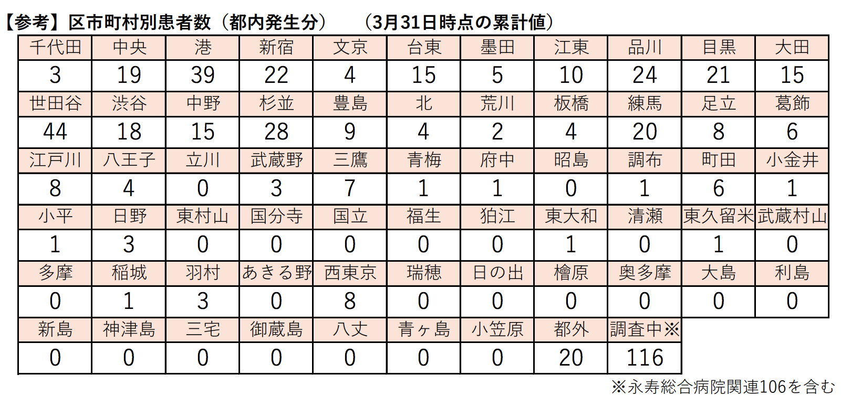

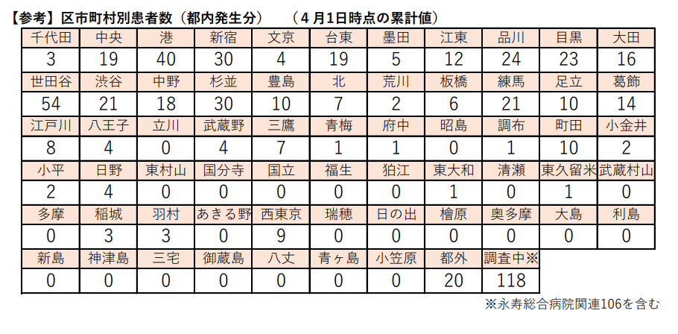

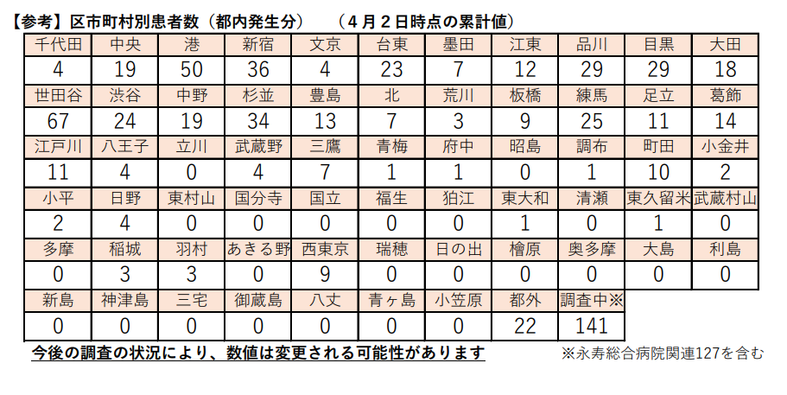

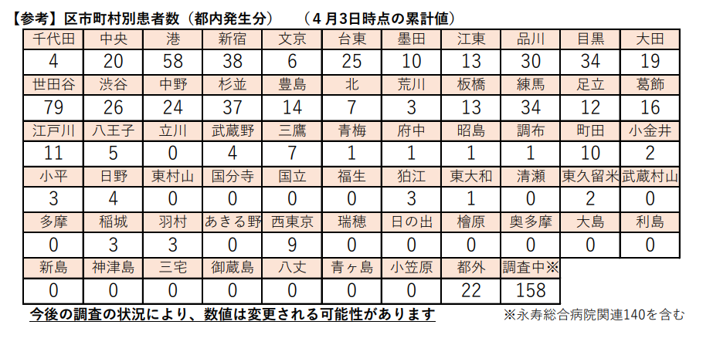

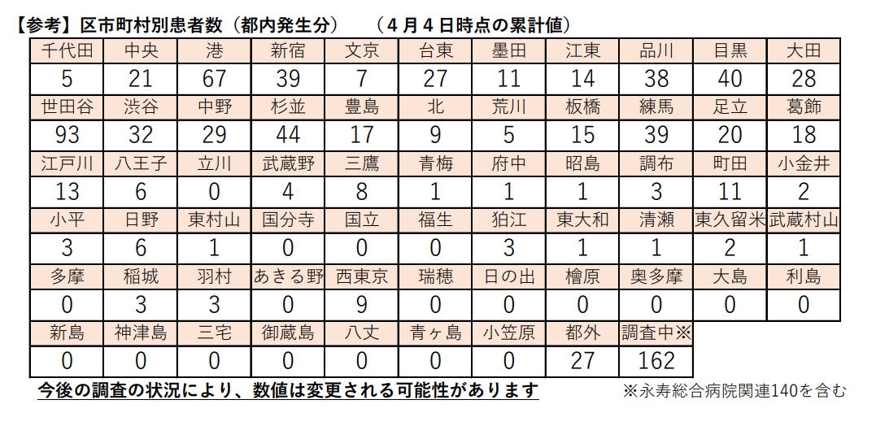

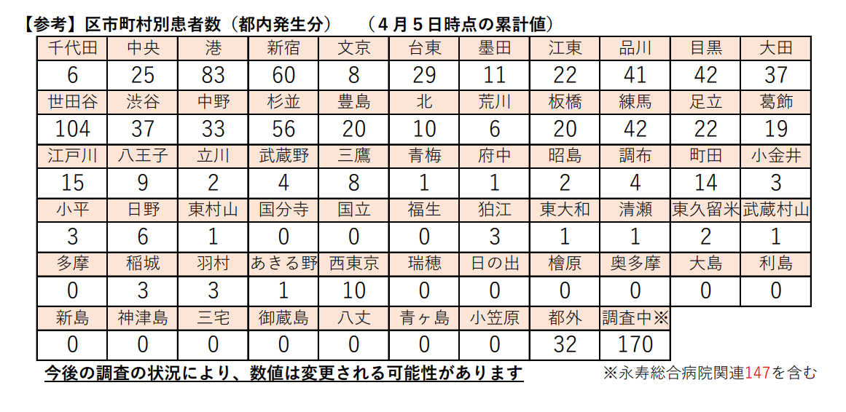

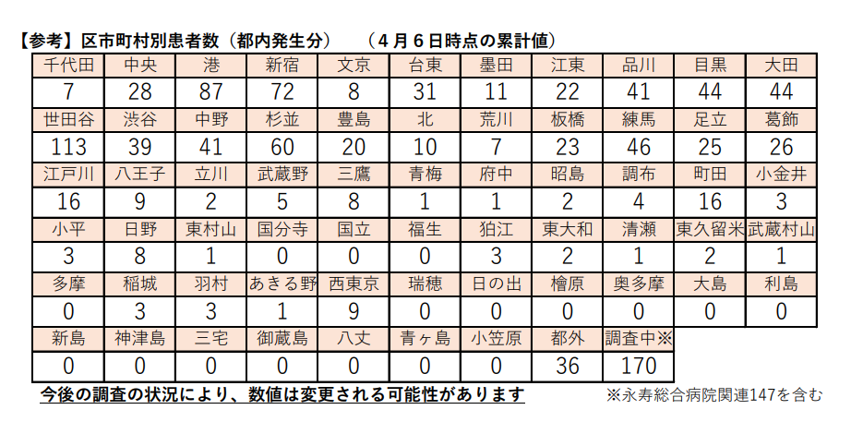

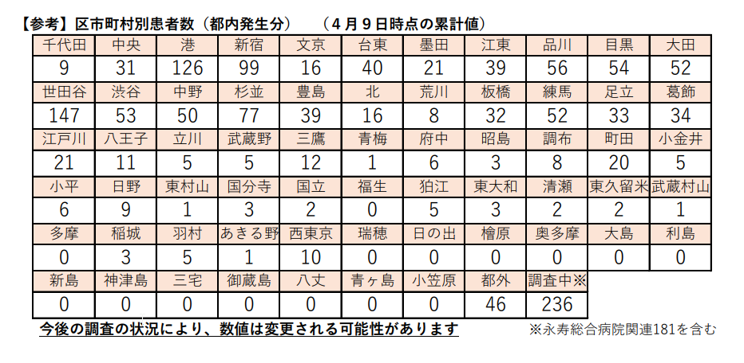

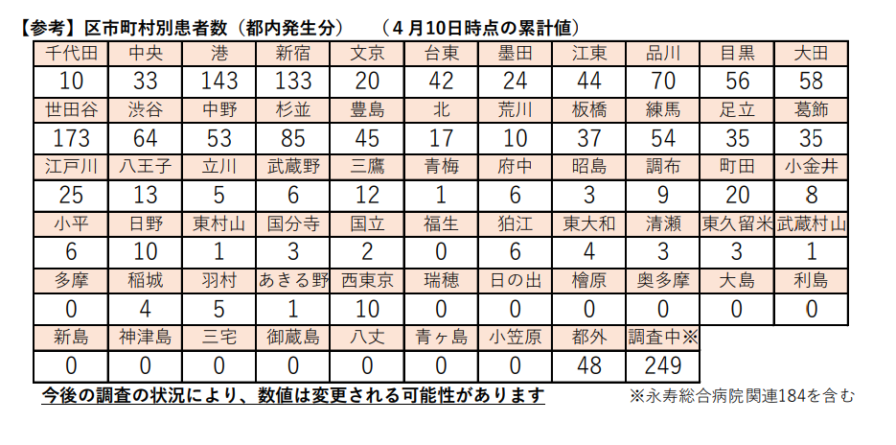

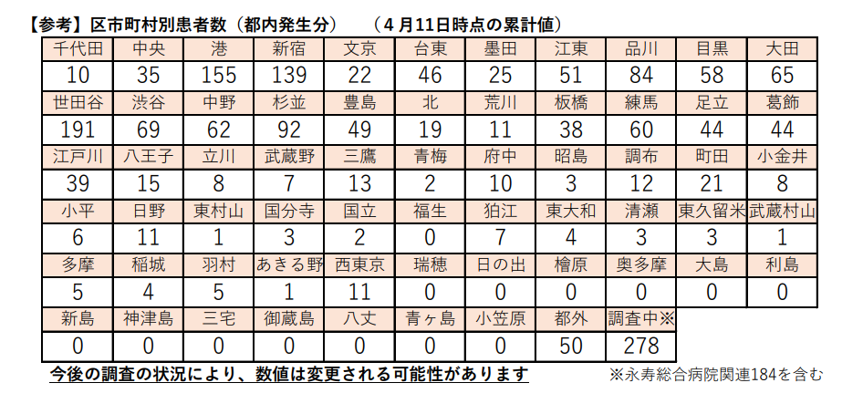

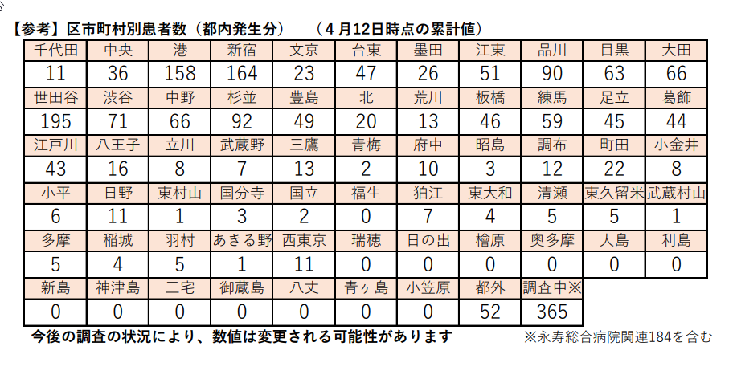

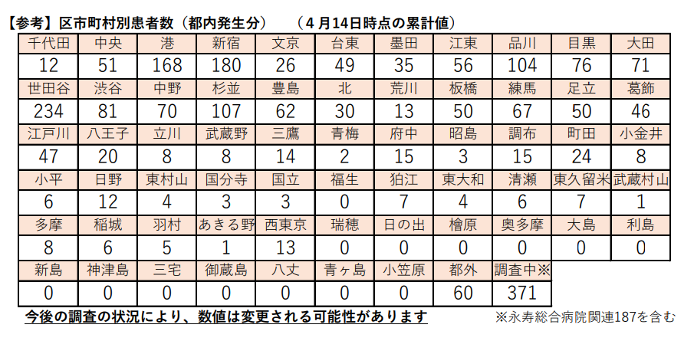

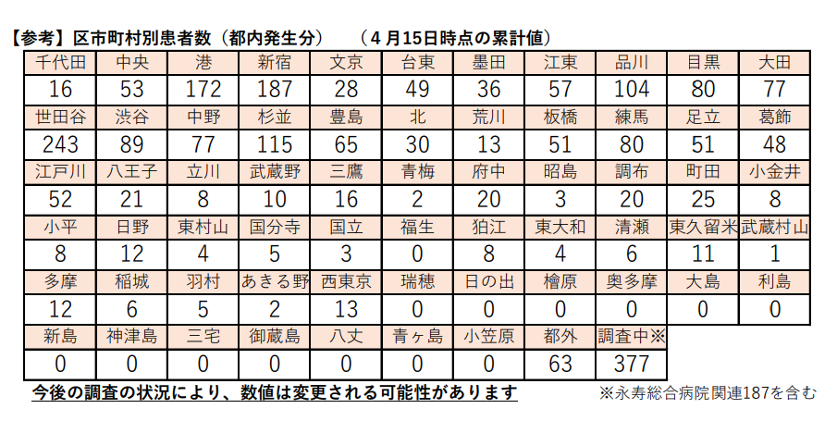

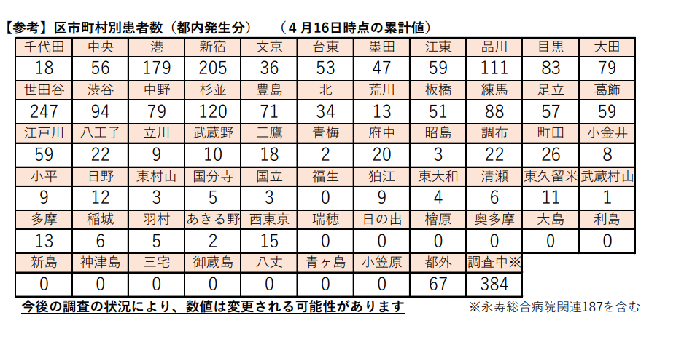

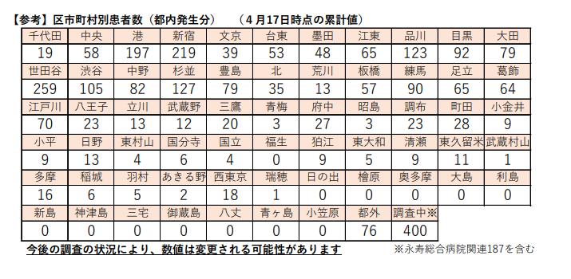

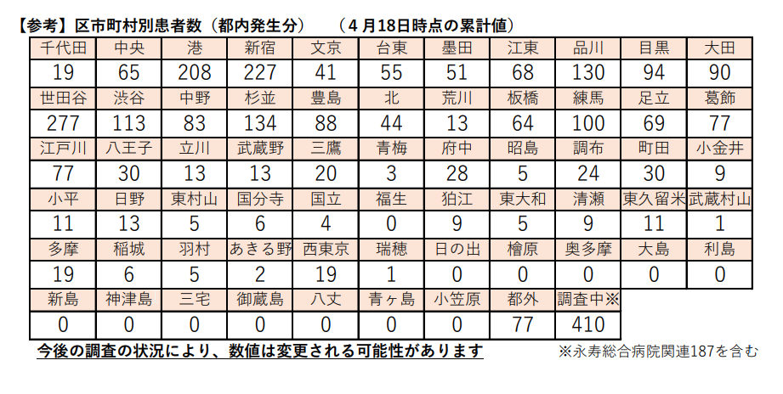

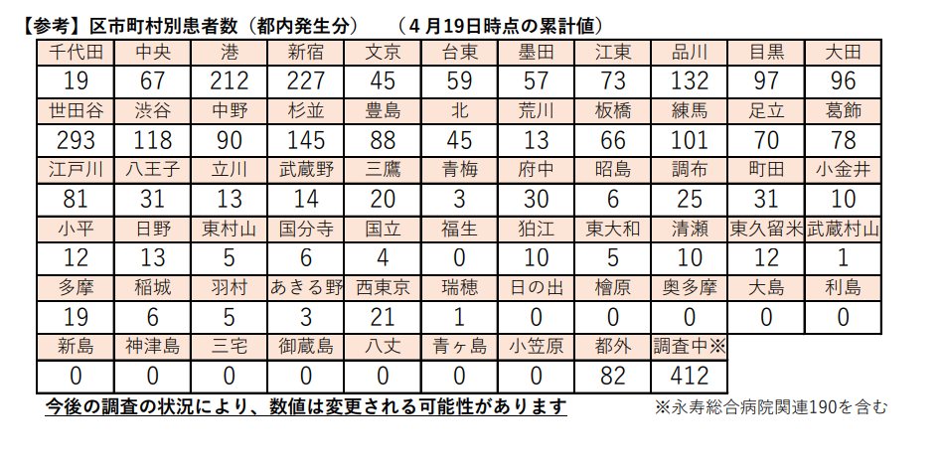

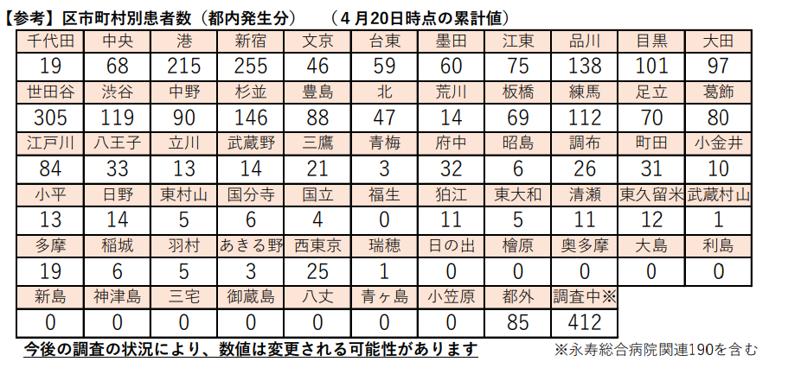

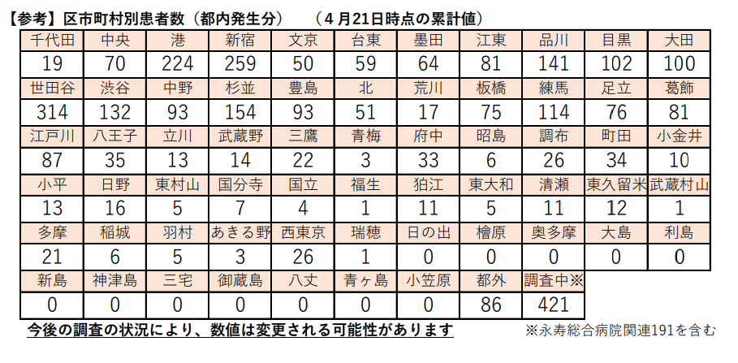

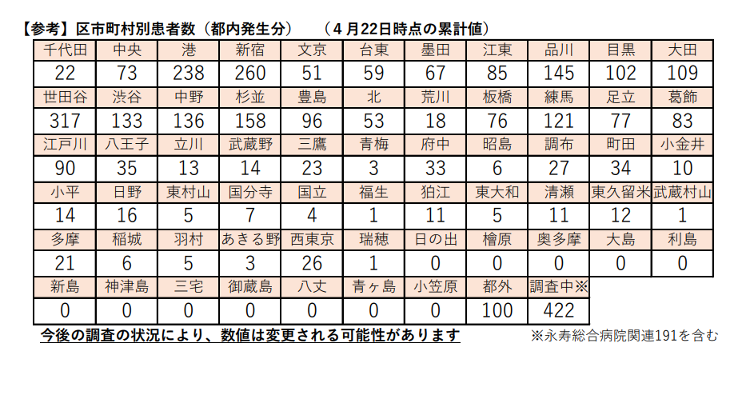

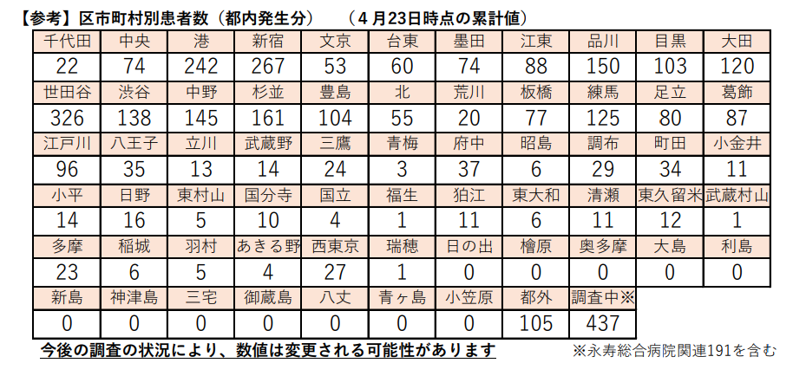

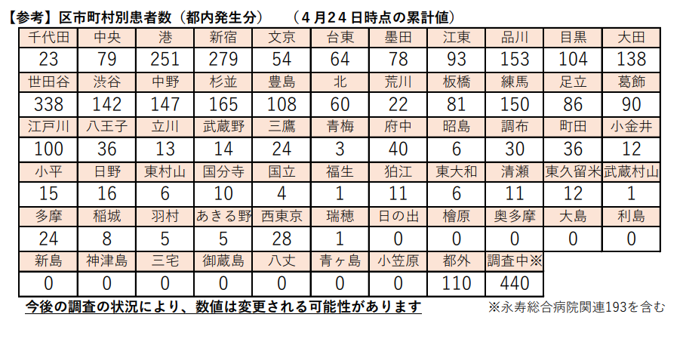

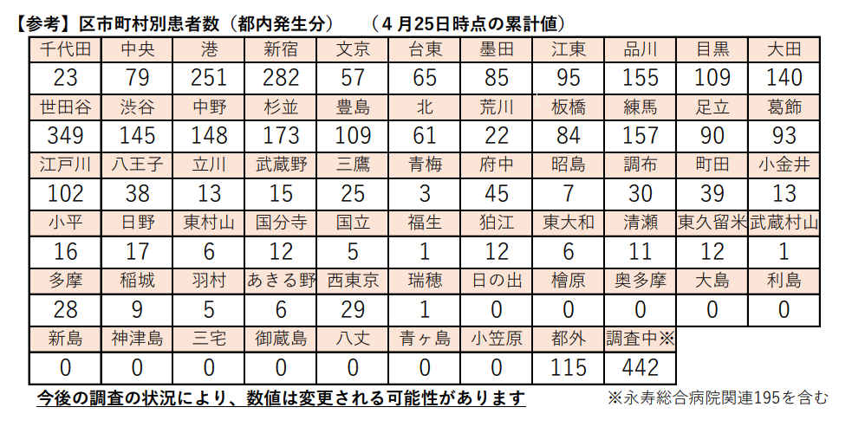

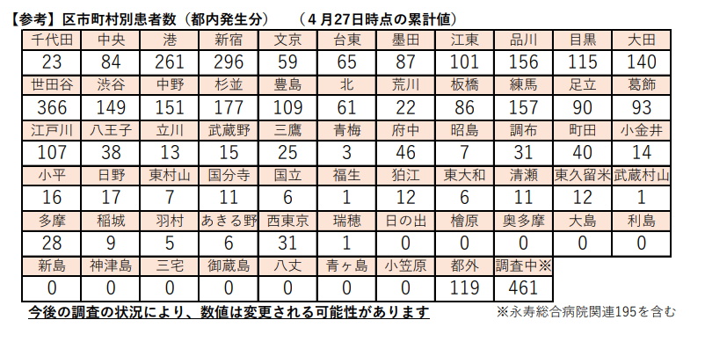

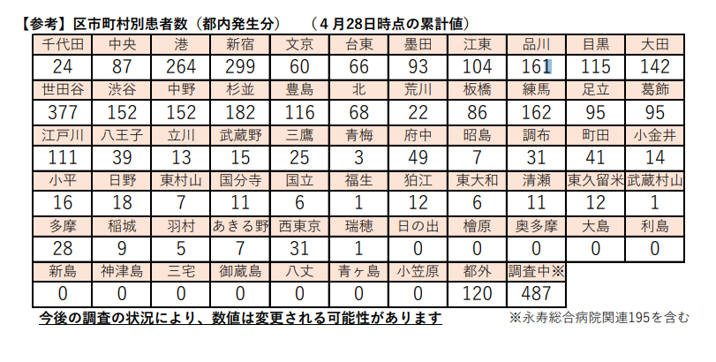

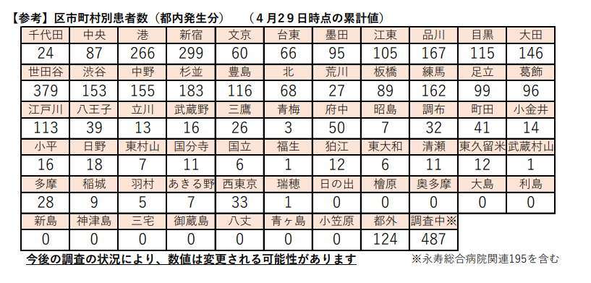

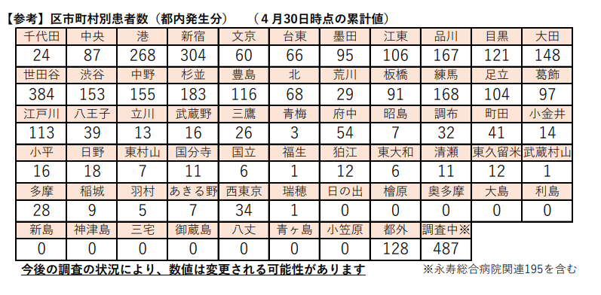

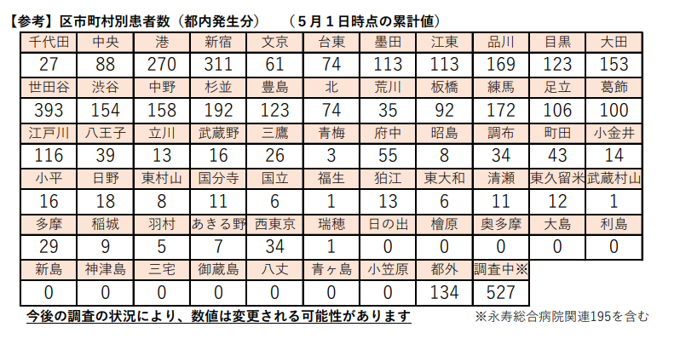

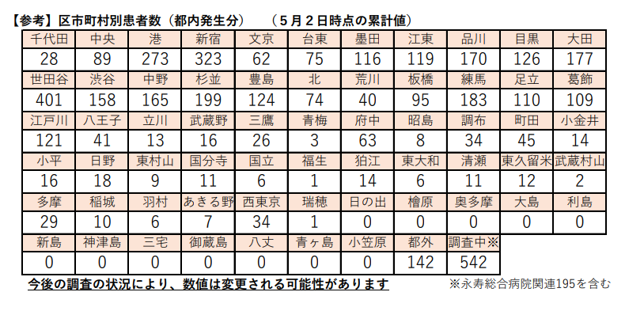

23区地図
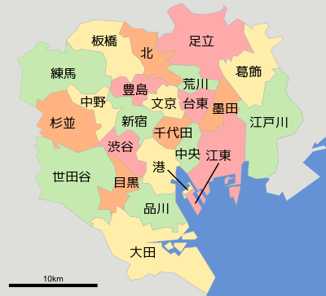
wikipedia

